Sheet1
 |  | 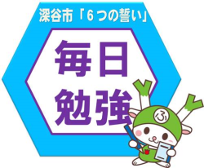 | 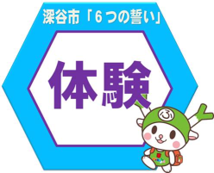 | 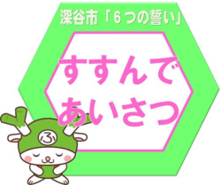 | 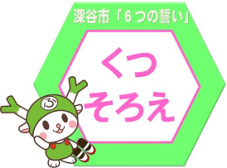 | 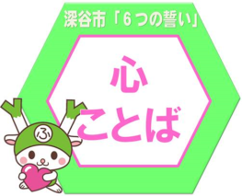
１年生 | ・将来の夢の確認 ・色々と体験させ、経験を持たせる ・自分でやれる範囲で目標を立てさ せ、達成感を味わわせてあげる ・達成できたことはほめてあげる | ・一緒にやる ・時間を決めてやる ・やった事の成果をほめる | ・家の手伝いをする ・すすんであいさつをする ・たくさん本を読む | ・親から先にあいさつをする ・段階をふんであいさつできるようにする 家→学校→地域 | ・そろえられたら、ほめる ・玄関に入る前に声をかける ・兄弟でチェック当番をつくる | ・親も意識して言葉にする ・自分の時間に余裕をもつ ・周りの人を気にかける
２年生 | ・まず興味や目標をもたせる ・一つのことを継続する力 | ・時間を決めて集中して取り組む ・子供の趣味に合わせて親も一緒 に子供と体験をする ・遊びの中で友達と協力する大切さを勉強する ・今、学習していることを考えさせて、自然に自分から取り組むようにする | ・何でも監督のもとにやらせてみる ・親の体験談を話す | ・家の中でもあいさつをする ・「おはよう」「こんにちは」「さようなら」は一日を気持ちよく過ごすためのあいことば | ・くつそろえ当番をつくる ・はかないくつはしまう ・置く場所を決める ・「ただいま」→そろえるルール | ・伝わりやすい表現をする ・主張ばかりしない ・自分が言われて嫌なことは言わない ・自信を持って言う ・言葉の意味を理解する
３年生 | ・お金を貯める ・ならい事をさせる ・好きなことをのばす ・夢をもたせる | ・子供に宿題を始める時間を決めさせる ・成果が見えるようにグラフ化する（シールなど） ・プリント等で書き込める課題 | ・どこにでも連れて行く ・なんでもやらせる ・待つ ・参加する、させる ・何かを育てる（草花、生き物でも） | ・笑顔 ・見つめる ・声をかける ・ほめる ・姿勢 | ・声かけをする ・良いイメージのマークをはる ・親が見本を見せる ・そろえている時にはほめる ・ふり返る気持ちを作る | ・きれいな言葉を使ったときはほめちぎる ・汚い言葉を使ったときはすかさず注意する ・見本を常に見せる ・他の人がきれいな言葉をつかっていたら「まねしてみようか？」などとうながす。 ・きれいな言葉タイムを作る
４年生 | ・いろいろ経験をさせたい ・子供と向き合って話を聞いてあげる | ・短時間で集中して学習する ・出来れば親が一緒に確認する ・遊びの時間と勉強の時間をはっきりさせる ・なるべく決められた時間に学習する ・帰ったらすぐに取り組む ・読書のはばをひろげる ・宿題を先にして、その後読書をする | ・一緒にやる ・やらせて見守る ・次につながるようにほめる ・たえる | ・親が見本になる ・最初はゲーム感覚で取り組み、習慣化させる ・友達の良いところを見つけて実行する | ・小さい頃から教えていて、習慣に なっている（成功例） ・靴の置き場所を決める ・親が確認し、声をかける ・家に遊びに来た友達にも声をかける | ・親がお手本を示す ・相手の気持ちを考えた発言をするように教える ・はずかしがらずに自分の気持ちを伝える ・相手に対して思いやりを持った行動をとるように教える ・言葉使いの悪いところを直す
５年生 | ・自分の夢を紙に書き、見えるところに貼る ・健康でいる ・夢を毎日言葉にする ・お金を貯める | ・学習しやすい環境づくり ・生活リズムをつける ・学習計画を一緒にたてる ・本人が実行できるようすすめ、見守る ・最終的にできたかどうか確認する | ・自分で食べたいものを自分で考えて作る ・畑を耕し種をまいて育て収穫し、食す ・うわばきを自分で洗い、かわかし、うわばき袋にしまう | ・親がお手本になるように、自ら気持ちのよいあいさつをする。 ・地域の人へは、親子でどちらが早く声をかけられるか競争する ・あいさつをされたらあいさつを返してコミュニケーションを大切にする | ・各自靴の置き場所を決める ・チェックシートを作る ・一人一足しか置かない | ・感謝の気持ちを表す ・相手の気持ちになって、言葉を伝える ・良いところを見て、ほめる
６年生 | ・苦手な教科をなくす ・目標を決めて努力する | ・勉強した時間と、ゲームの時間を同じにする ・たくさんたくさん褒める | ・体力づくりに努める ・野菜作りや植物を育てる | ・毎朝起きたら「おはよう」のあいさ つをする ・「いただきます」「ごちそうさま」が言える ・「行ってきます」「ただいま」が言える ・誰にでもあいさつができる | ・ぬいだままにしない ・家族で当番制で全員のくつをそろえる ・ぬいですぐにくつをそろえる習慣を付ける | ・「ありがとう」「ごめんなさい」を素直に言えるようになる

